상품제안서
루맥스 LC-200K LED 캠핑 랜턴 | 상품코드: F29313

 |  |  |  |  |  |  | 02-412-0044 | www.easy1.co.kr
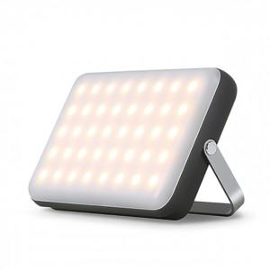

【상세/제작정보】 | 기본수량 미만 인쇄시 비용 추가.

【인쇄/포장옵션】 | 레이저 / 포장지포장

【공급단가】 | 수량 | 20~ | 50~ | 100~ | 300~ | 500~
*VAT별도 | 단가 | 40,900원 | 40,220원 | 39,200원 | 38,520원 | 37,500원

【상품 URL】 | http://www.easy1.co.kr/src/goods_detail.php?gdno=29313

